상품제안서
[액센] K100 블루투스 무선마이크 노래방 스피커 세트 | 상품코드: F31602

 |  |  |  |  |  |  | 02-412-0044 | www.easy1.co.kr
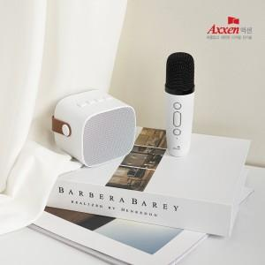

【상세/제작정보】 | <p>1박스 입수수량 : 10개</p><p>- 100개 미만 주문시</p><p>&nbsp; &nbsp; &nbsp;레이저인쇄-무료</p><p>&nbsp; &nbsp; &nbsp;칼라인쇄 통합 50,000원&nbsp;&nbsp;1박스 택배비 : 4000원 부과세별도</p><p>&nbsp;​&nbsp;</p>

【인쇄/포장옵션】 | 레이저, 풀칼라 / 포장지포장

【공급단가】 | 수량 | 50~ | 100~ | 300~ | 500~ | 1,000~
*VAT별도 | 단가 | 19,140원 | 18,810원 | 18,480원 | 18,150원 | 17,820원

【상품 URL】 | https://dev.easy1.co.kr:443/src/goods_detail.php?gdno=31602

